古城場景修改
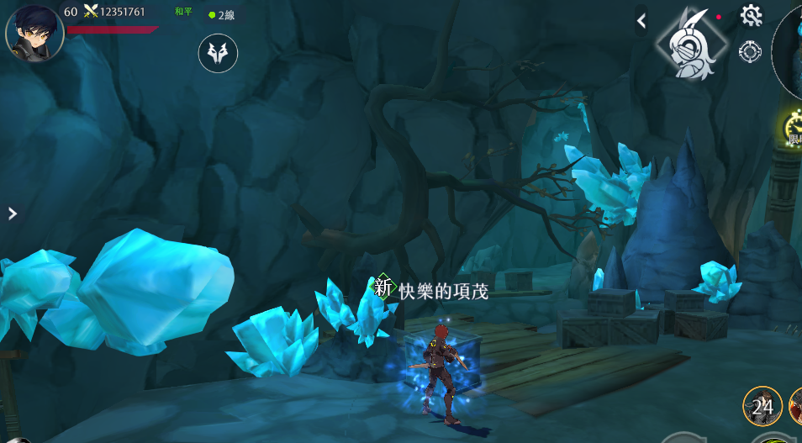
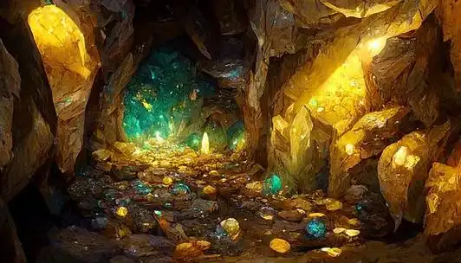


古城需要簡單變化的新場景，希望不占用美術太多時間，又能給玩家不太一樣的感覺 |  | 古城設定：
預計使用場景編號：8003_烏府地道進行變化 |  | 大課玩家打的練功場，怪打人會比較痛
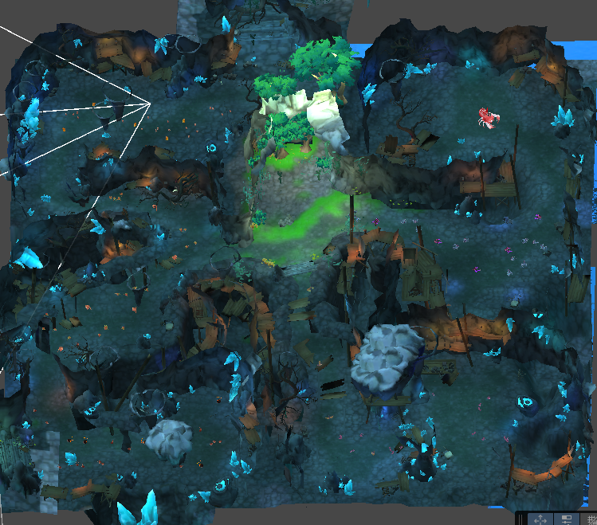

地圖取名： | 故事背景：
噴金礦床 | 對魔物來説這裡只是一個宜居的洞穴，但對人類來説這裡有取之不盡的黃金，爲了能夠大規模開採這些資源，朝廷派遣了許多獵人來清剿魔物，可是收效甚微，直到有位高人指點“不妨開放百姓來此地狩獵換取稅賦的減免”，開採計劃才終於有了實現的可能
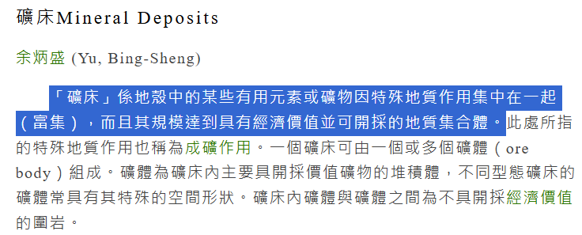

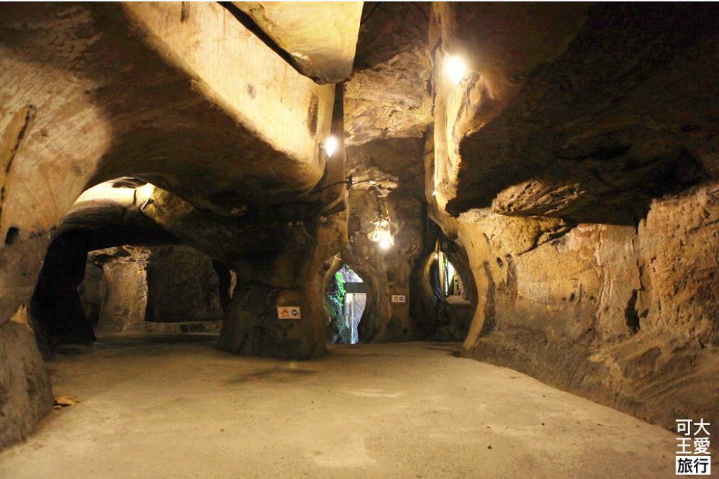
氛圍改動參考
1.整體洞穴的地板和墻壁改用比較土黃的顔色
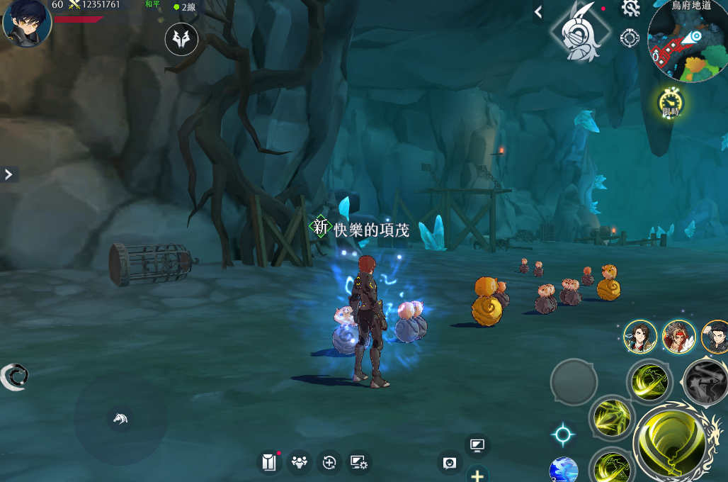
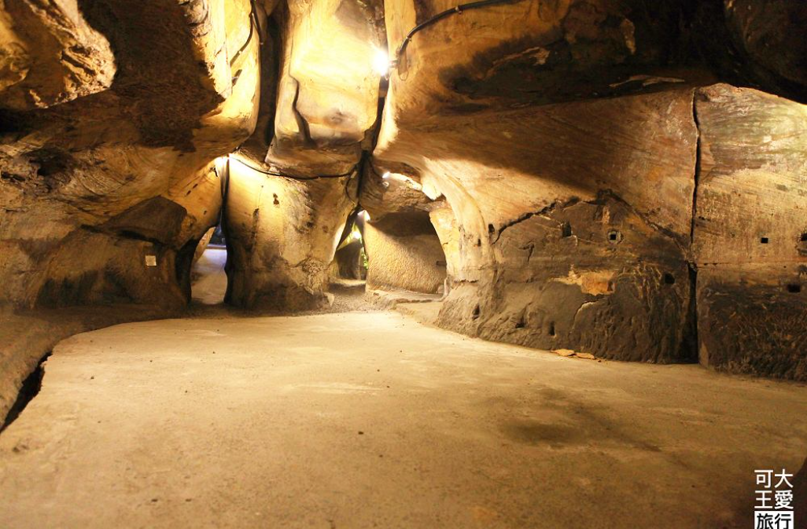

2.白光替換成和夕陽一樣，橘橘紅紅的光綫
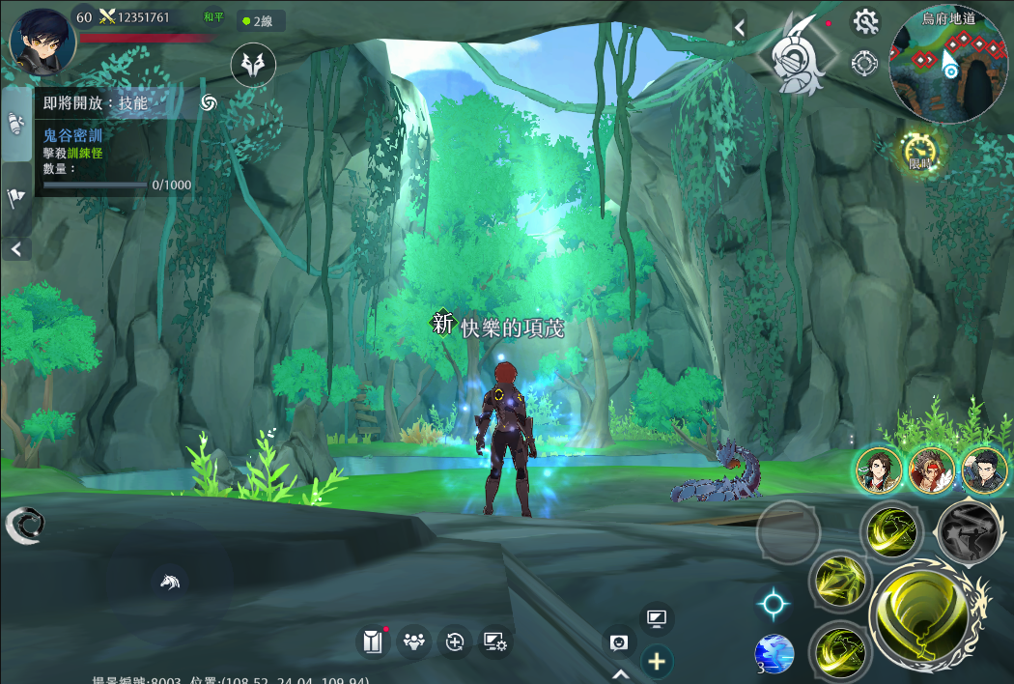
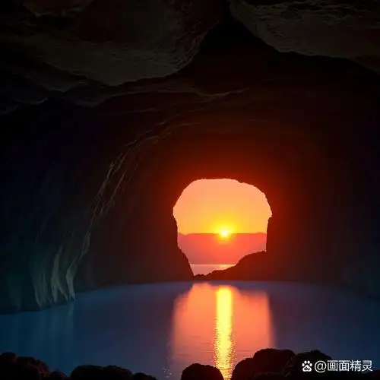




3.樹木變成樹葉掉落很多的枯枝
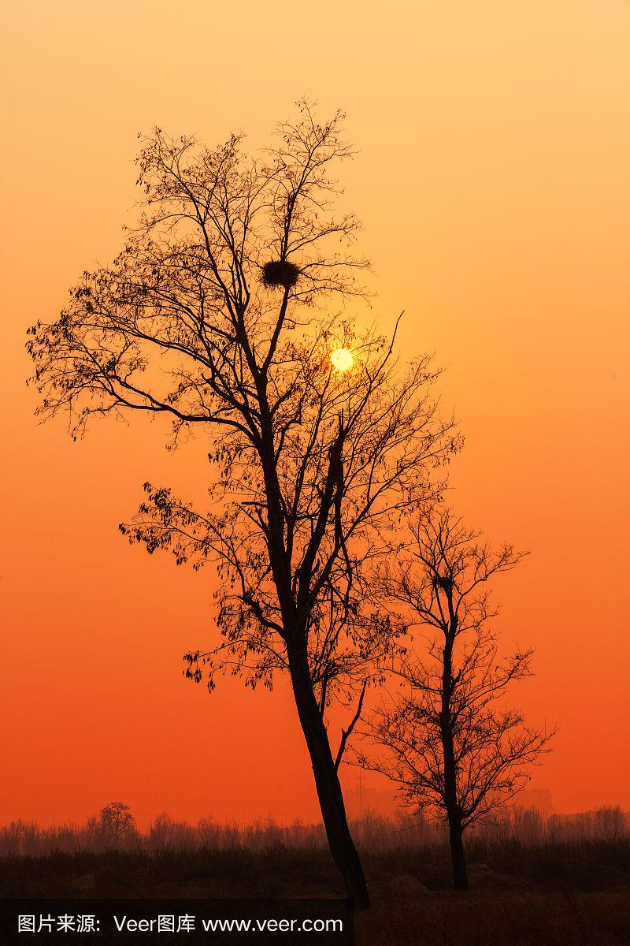


4.變成枯死的枝條
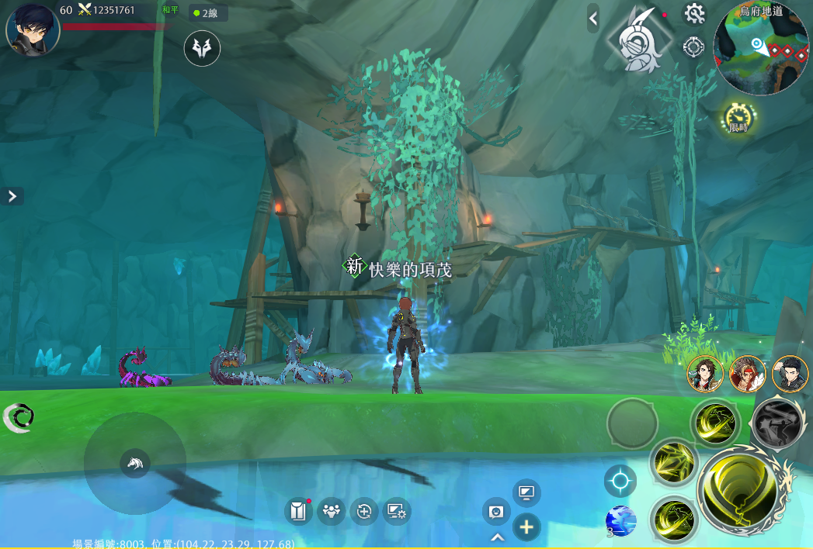
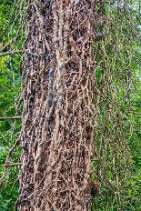
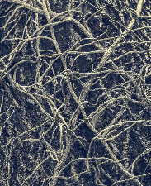



5.不太綠的草和不太清澈的水池
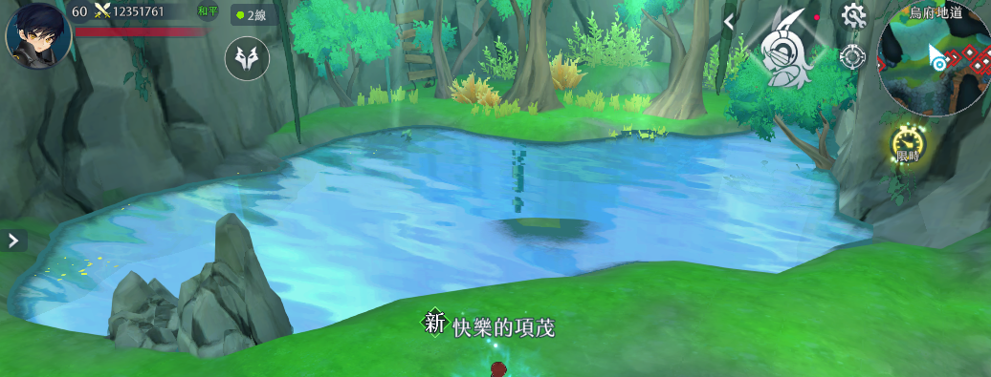
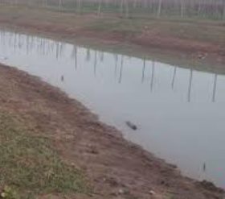
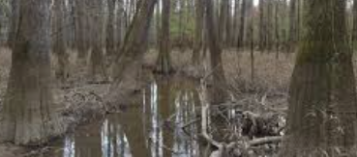

6.藍色水晶變成大塊黃金

